Sheet1
컴퓨터 조립 2019875030 성백준 |  |  | 목차
 | 1. 게이밍, 문서용 컴퓨터를 만들 것이다. |  |  | 1. 내가 만들고 싶은 컴퓨터 종류
 | 2. CPU : 인텔 코어 i-5 8세대 8500 |  |  | 2. 내가 만들 컴퓨터의 부품과 가격, 기능, 선정이유 설명.
 | 가격 : 26만원 |  |  | 3. 내가 만들 컴퓨터의 호환성 테스트 결과
 | 기능 : 컴퓨터의 정중앙에서 모든 데이터를 처리하는 장치이다. |  |  | 4. 컴퓨터를 조립 후 나의 후기
 | 선정이유 : 게임용으로는 인텔CPU가 지원을 많이받고, 내구성이 좋다. |  |  | 5. 컴퓨터를 만들 때 추천 사이트와 이유
 | 메인보드: ASUS PRIME H310M-K R2.0 IBORA |  |  | 6. 출처
 | 가격 : 7만원
 | 기능 : 메인보드는 말 그대로 PC의 기반을 이루는 주기판을 뜻하며, PC의 모든 구성품을 장착하는 모체이다.
 | 선정이유 : 디자인이 다양한 패턴으로 가격대에 비해 세련됨. 중가형 게이밍 PC라인에 어울리는 보드라고 생각하였다.
 | 메모리 : 8G/8Gx1 삼성전자 DDR4 8G PC4-21300
 | 가격 : 6만원
 | 기능 : 램은 컴퓨터의 전원이 꺼질 때 까지일시적으로 데이터를 저장하거나 불러올 수 있는 기능을한다.
 | 선정이유 : PC사용 중 끊김 없이 사용할 수 있도록 16G기가는 많고, 4G는 부족하기 때문에 8G를 선택하였다.
 | 그래픽카드 : MSI 지포스 GTX1050 OC D5 2GB 스톰
 | 가격 : 15만원
 | 기능 : 생성된 데이터를 영상 신호로 바꾸어 모니터에 전달해주는 장치이다.
 | 선정이유: 고사양 게임을 하지않기 때문에 성능이 아주 좋은 그래픽카드는 선택하지않았고, GTX1050으로도 많은 게임을 원활하게 실행할 수 있기때문에 선택하였다.
 | SSD : 실리콘파워 Ace A55(128G)
 | 가격 : 3만원 5천원
 | 기능 : SSD를 장착한 PC는 빠른 운영체제 부팅 속도나 프로그램 실행 속도를 가지게 되는 기능.
 | 선정이유 : SLC캐시 기술을 적용하였고, 부팅속도를 더 빠르게하기 위해서 그리고 컨트롤러의 작업 부하를 줄이는 자동복사 기능을 통해 좀더 빠른 PC를 사용하기 위해 선택하였다. 256G가 너무 많고 128G로 충분하다고 생각했기 때문에 128G로 선택하였다.
 | 하드디스크 : Toshiba 1TB P300 HDWD110
 | 가격: 6만 5천원
 | 기능 : 컴퓨터 본체를 구성하는 부품 중 하나로서 필요한 자료를 저장하는, 저장 공간으로서의 역할을 하는 기능.
 | 선정이유 : 7200RPM으로 가격대비가 좋고, DSA(Dual Stage Actuator)기술로 데이터 읽기,쓰기와 액세서 시퀸스 성능을 강화 시켜 HDD의 성능을 향상시킬수 있으므로 선택하였다.
 | 케이스 : ABKO 티키
 | 가격 : 2만원
 | 기능 : 컴퓨터의 부품을 예쁘게 포장하는 기능을 가지고있다.
 | 선정이유 : 완전한 게이밍 컴퓨터가 아니고, 부품에서 빛이나오는 부품도아니기 때문에 세련된 디자인이 좋다고 생각하여 선택하였다.
 | 파워 : FPS HYPER K 500W 80PLUS Standard 230V EU
 | 가격: 5만원
 | 기능 :컴퓨터의 전원을 하는 기능을한다.
 | 선정이유 : 최신에 나온 제품은 모든 케이블을 플랫 타입 케이블로 나왔으며 20+4핀은 슬리빙 처리가 되어있어 선정리의 편의성이 높아 선택하였다.
 | 모니터 : 뷰소닉va2719 아이케어유
 | 가격 : 17만원
 | 기능 : 컴퓨터에서 처리한 결과를 보여주는 출력 장치이다.
 | 선정이유 : 컴퓨터 앞에서 작업할 일이 많기때문에 눈에 피로를 덜 느끼기위해서, QHD 모니터로 깔끔한 화질을 느낄 수 있기 때문에 선택하였다.
 | 마우스 : 로지텍 G102 PRODIGY 마우스
 | 가격 : 2만4천원
 | 기능 : 마우스는 컴퓨터 입력장치의 일종으로 마우스를 움직이면 디스플레이 화면 속의 커서가 움직이고, 버튼을 클릭하면 명령이 실행되는 비교적 간단한 사용법을 가지고있다.
 | 선정이유 : 원래 동그란 마우스를 좋아하고, 게이밍 마우스가 게임할 때 편하기때문에 선택하였다.
 | 키보드 : 로지텍 G413 게이밍 키보드
 | 가격 : 8만원
 | 기능 : 키보드는 타자기의 자판과 비슷한 모양새를 띤 PC의 입력장치이다.
 | 선정이유 : 깔끔한 디자인이 좋았고, 막 화려하게 빛이나는것이 아닌 자판뒤에서 은은하게 나오는 빛이나오는 것이 매력적이여서 선택하였다.
 | 스피커 : Bless ZIO-S100 SOUNDBAR-US
 | 가격 : 1만8천원
 | 기능 : 전기적 진동을 음의 진동으로 변환하는 장치이다.
 | 선정이유 : 두개로 나뉘어진 스피커가 아닌 바 형태로 디자인적인 부분에서 더 마음에 들었다.

 | 3. 호환성 테스트
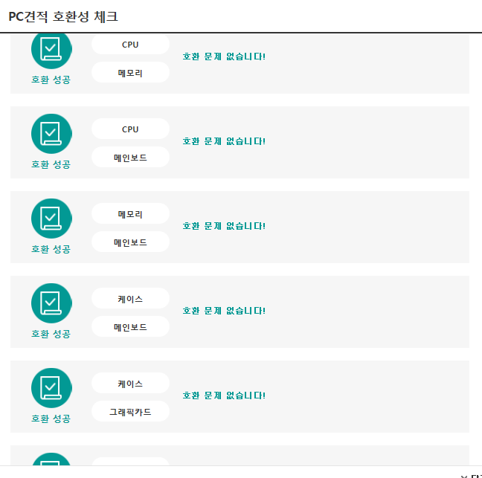

 |  | 호환 문제가없습니다.!

 | 4. 조립후기
 | 컴퓨터의 부품하나하나를 조립해 보면서 부품 하나하나의 기능을 자세히 알게되는 유익한 시간이었고,
 | 나중에는 진짜 부품을 사서 직접 조립해보고 싶다는 생각이 들었다.
 | 그리고 평상시에는 관심없던 집에 있는 PC를 뜯어보고 싶다는 생각이 들게되었다.

 | 5. 컴퓨터를 만들 때 추천 사이트와 이유
 | 다나와 : 부품끼리 성능비교와 가격비교가 가능하여 좋고, 호환성테스트까지 할 수 있어 좋았다.
 | 네이버: 부품에서 어떠한 성능이 좋아야 하는지 궁금할때 검색을 하며 지식을 채워나갈때 좋았다.

 | 6. 출처
 | https://www.naver.com/
 | http://www.danawa.com/

